Hoja1
Avvisi Audiovisuales


Colonia Víctor F Ardon casa 6 Bloque D
Tegucigalpa M.D.C, Teléfono: 32490824
Correo. avvisiaudio@gmail.com RTN 08011996068335

COTIZACION DE SERVICIOS
 |  |  |  |  | Cotizacion N°
 |  |  |  |  | 2025-102

Avvisi Audiovisuales cuenta con gran experiencia en eventos de salón, publicidad y Marketing por lo cual se les dará una cotización puntual de los servicios requeridos.

Cliente |  | Marco Calix | Ejecutivo de Venta | Eufemio Martinez
Lugar del Evento |  | Tegucigalpa
Fecha Emitida | Tiempo | Fecha Cotizada | Tipo de evento |  | N° Invitados
2025-03-18 | 5 Horas | 28 de Marzo | Evento de marca
Cantidad | Dias | Descripción |  | Unidad | Total
4 | 1 | Parlantes de barra para eventos corporativos |  | L1,500.00 | L6,000.00
1 | 1 | Consolade audio |  | L500.00 | L500.00
2 | 1 | Microfonos inalambricos shure sm58 |  | L500.00 | L1,000.00
1 | 1 | Pantall led principal 5 x 3 m |  | L30,000.00 | L30,000.00
4 | 1 | 4 Totems led de 1 x 3 metros |  | L6,000.00 | L24,000.00
4 | 1 | 4 Totems led de 1 x 2 metros |  | L4,000.00 | L16,000.00
1 | 1 | Tarima de 15 metros x 2.50 a 50 cm |  | L12,000.00 | L12,000.00
2 | 1 | Tecnicos de video |  | L2,000.00 | L4,000.00
2 | 1 | Tecnicos de audio |  | L2,000.00 | L4,000.00
3 | 1 | Personal de staff montaje y desmontaje |  | L1,200.00 | L3,600.00
1 | 1 | Transporte ida y regreso |  | L1,500.00 | L1,500.00
6 | 1 | Luces roboticas 7r 230w en truss |  | L1,000.00 | L6,000.00
10 | 1 | Luces led rgb54 1.5 |  | L250.00 | L2,500.00
TIEMPO DE MANTENIMIENTO DE OFERTA: 30 DÍAS
1) El uso del equipo dependerá del montaje a realizar según las especificaciones del
cliente tomando en cuenta lugar, número de personas y duración.
2) La siguiente es una descripción de algunos servicios dentro del presupuesto:
resupuesto, personal de staff, presupuesto de operación, impuestos y permisos del montaje.
3) Los precios en esta cotización están sujetos a cambios según la logística que se maneje por parte de la organización de la actividad. El 50% del adelanto antes del evento y el 50% faltante terminado el sound check y el montaje o una cantidad acordada entre las partes.
4) El caso de que se cancele el evento se tendrá que dar un aviso 4 das antes para la devolución del dinero.
5) Cualquier daño al equipo causado por los invitados o participantes del evento, se reconocerá un porcentaje del valor del mismo según la gravedad del caso.
6) Si surge alguna consulta puede comunicarse al 32490824 y visitar nuestra página de Facebook https://www.facebook.com/Avvisicorporation/
 |  |  |  | Sub Total | L111,100.00
 |  |  |  | ISV 15 % | L16,665.00
 |  |  |  | Sub Total | L127,765.00

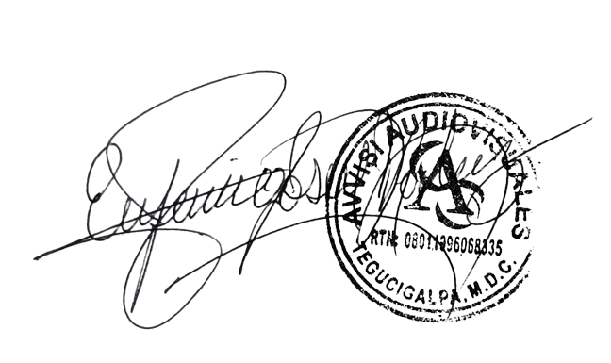

______________________________ Lic. Eufemio Josue Martinez Galo
Avvisi Audiovisuales
______________________________
Representante

